Arkusz1
Dane adresowe firmy składającej ofertę

L.P. | Przedmiot zamówienia | J.m. | ilość | Cena jednostkowa netto | Wartość netto | Stawka VAT | Wartość VAT | Cena jednostkowa brutto | Wartość brutto | Nazwa, producent i nr katalogowy oferowanego produktu
Część 1
1 | 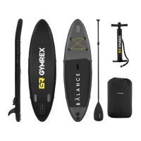 Deska SUP – dmuchana – Balance Line – 135 kg. GymrexProducent: Gymrex; Nr artykułu: EX10230089; Model: GR-SPB305; Cechy: - Deska do pływania na stojąco z matą antypoślizgową o wymiarach: 305 x 79 x 15 cm; W komplecie: - Lekkie podwójne wiosło; - 1 duży statecznik; - 2 małe stateczniki; - Maksymalne obciążenie do 135 kg; - Elastyczne linki do przechowywania bagażu; - Zestaw naprawczy; - Plecak; - Pompka ręczna pozwalająca napompować deskę w 340 s; Zdjęcie poglądowe: | kpl. | 2 |  | - zł |  | - zł | - zł | - zł
2 | Siedzisko kajakowe do deski SUP. Nr katalogowy:EX10230093; Cechy: - Siedzisko o wymiarach 45 x 25 x 30 cm idealne do desek SUP; - Maksymalne obciążenie do 145 kg; - Ergonomiczne oparcie i mocne zapięcie; - Wytrzymała konstrukcja; Zdjęcie poglądowe: | szt. | 2 |  | - zł |  | - zł | - zł | - zł
3 | 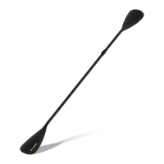 Wiosło do deski SUP – 2 pióra. Nr katalogowy: EX10230116. Cechy: - Komfort – wygodny uchwyt i regulowana długość; - Wytrzymałość – lekka konstrukcja z aluminium składająca się z 4 części (57 cm, 84 cm, 84 cm i 86 cm); - Praktyczność – maksymalna długość: 212 cm (jedno pióro), 220 cm (dwa pióra); - Wielofunkcyjność – sprawdza się jako wiosło z jednym piórem oraz jako wersja dwupiórowa, która może być wykorzystana do wygodnego pływania w pozycji siedzącej; Zdjęcie poglądowe: | szt. | 2 |  | - zł |  | - zł | - zł | - zł
4 | 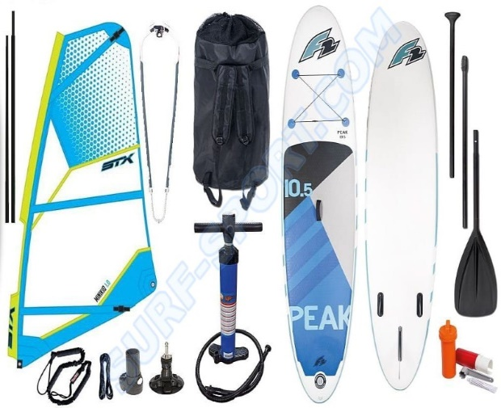 Zestaw windsurfingowy – Deska WIND SUP F2 PEAK 11’5” + PEDNIK STX 2020. - Ciśnienie robocze deski: 15 PSI; Wraz z deską w zestawie: - Wygodny plecak do przenoszenia; - Trzy częściowe, składane wiosło wykonane z aluminium i piórem wykonanym z mocnego nylonu; - Pompkę z manometrem - dwufunkcyjną; - Cztery stateczniki; - Zestaw naprawczy; Wymiary deski: - Długość:350 cm; - Szerokość: 81 cm; - Grubość: 6" -15cm; - Wyporność: 330l; Zdjęcie poglądowe: | kpl. | 1 |  | - zł |  | - zł | - zł | - zł
Razem |  |  |  |  | - zł |  |  |  | - zł

